DSステップアクション(ロボ実行分)の注意点
■以下のような構成で、10.3.0.7DSが10.3.0.7DASを使用する形で、最新版DSの自動テストを行います。

 | Local IP:172.30.5.93 (以下、「DS側」と表現) | Local IP:172.30.5.47 (以下、「MC側」と表現)

スクリーンショット
DS(最新版)
MC(最新版)

Tomcat

DS(10.3.0.7)
DAS(10.3.0.7)
RS(最新版)

■スクリーンショットの保存場所
C:\Users\Administrator\Desktop\kakuninyouevidence
※変更するとロボットが動かなくなるので、変更しないでください

■MC側の画面を以下のようにDS:エクスプローラーで6:1に設置してください。


■エクスプローラーは以下のディレクトリを開いて、中身を全て削除してください。
C:\bizrobo_test

■MC側でスタートメニューからDAS(10.3.0.7)を起動してください。
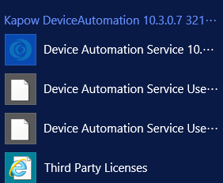

■DS側でDesignStudio(10.3.0.7)を開き、「DeviceAutomationTestJP.robot」を開いて、起動したらテストが始まります。

DSステップアクション(手動分)の注意点
■以下のような構成で、10.3.0.7DSが10.3.0.7DASを使用する形で、最新版DSの自動テストを行います。

 | Local IP:172.30.5.93 (以下、「DS側」と表現) | Local IP:172.30.5.47 (以下、「MC側」と表現)

スクリーンショット
DS(最新版)
MC(最新版)

Tomcat

DS(10.3.0.7)
DAS(10.3.0.7)
RS(最新版)

以下のように操作される。
1.ロボット:ロボット開く
2.人間:操作を行い、Alt+F12
3.ロボット:トリガーモジュールで稼働。スクショ取得、ロボット終了

■スクリーンショットの保存場所
C:\Users\Administrator\Desktop\手動実行確認用エビデンス
※変更するとロボットが動かなくなるので、変更しないでください

■MC側の画面を以下のようにDS:エクスプローラーで6:1に設置してください。

■エクスプローラーは以下のディレクトリを開いて、中身を全て削除してください。
C:\bizrobo_test

■MC側でスタートメニューからDAS(10.3.0.7)を起動してください。

■DS側でDesignStudio(10.3.0.7)を開き、「DeviceAutomationTestTriggerJP.robot」を開いて、起動したらテストが始まります。

■DSステップアクション(手動分)の「検証内容」欄に書かれている指示に従って、MC側環境を直接操作する形で指定の動作を行ってください。
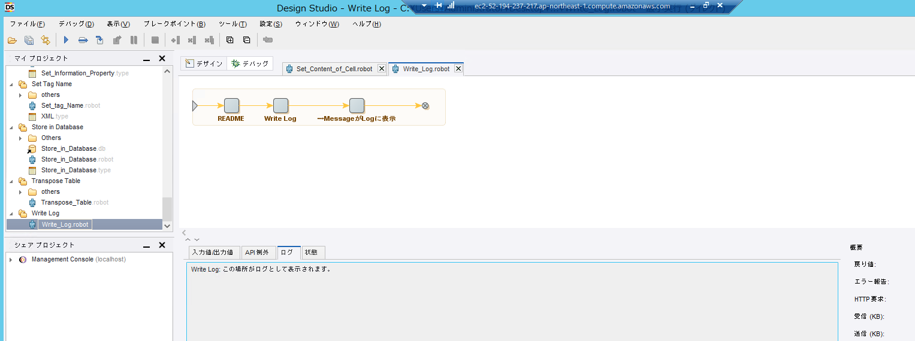

■「～ばOK」という状態の画面になったら、Alt + F12を入力してください。DS側で動いているロボットのトリガーが発動してスクショを取得→ロボットを閉じる→次のロボットを開く。という操作を自動で行ってくれます。

Alt + F12

DAステップアクションの注意点
■以下のような構成で、10.3.0.7DSが10.3.0.7DASを使用する形で、最新版DSの自動テストを行います。

 | Local IP:172.30.5.93 (以下、「DS側」と表現) | Local IP:172.30.5.47 (以下、「MC側」と表現)

操作対象アプリ
DAS(最新版)
DS(最新版)
MC(最新版)

スクリーンショット
Tomcat

DS(10.3.0.7)
DAS(10.3.0.7)
RS(最新版)

■スクリーンショットの保存場所
C:\Users\Administrator\Desktop\DAEvidence
※変更するとロボットが動かなくなるので、変更しないでください

■MC側の画面を以下のようにDSを最大化して表示させてください。


■MC側でスタートメニューからDAS(10.3.0.7)を起動してください。

■DS側でDeviceAutomationService(最新版)を起動して、MC側で起動しているMCに接続させます。

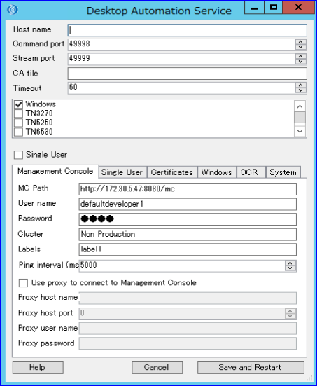

MC Path | http://172.30.5.47:8080/mc
User name | defaultdeveloper1
Password | test
Cluster | Non Production
Labels | label1

■DS側でDesignStudio(10.3.0.7)を開き、「DeviceAutomationTestTriggerDAJP.robot」を開いて、起動したらテストが始まります。

■DS側で「DeviceAutomationTestTriggerDAJP.robot」を起動したら、DesignStudio(10.3.0.7)を最小化させてください
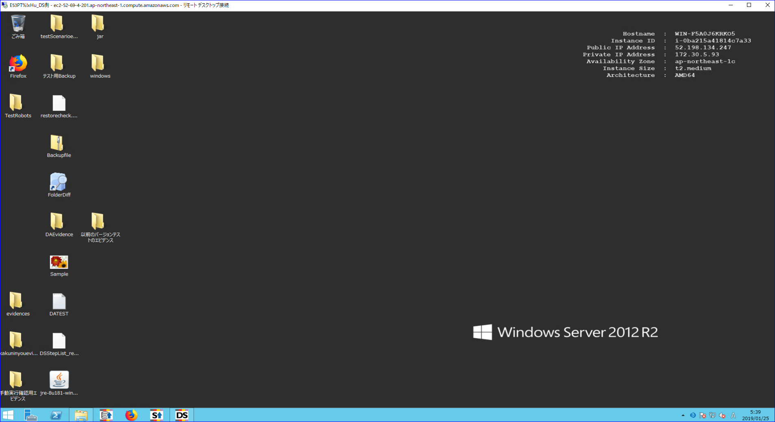

■DAステップアクションの「検証内容」欄に書かれている指示に従って、MC側環境を直接操作する形で指定の動作を行ってください。

■「～ばOK」という状態の画面になったら、Alt + F12を入力してください。DS側で動いているロボットのトリガーが発動してスクショを取得→ロボットを閉じる→次のロボットを開く。という操作を自動で行ってくれます。
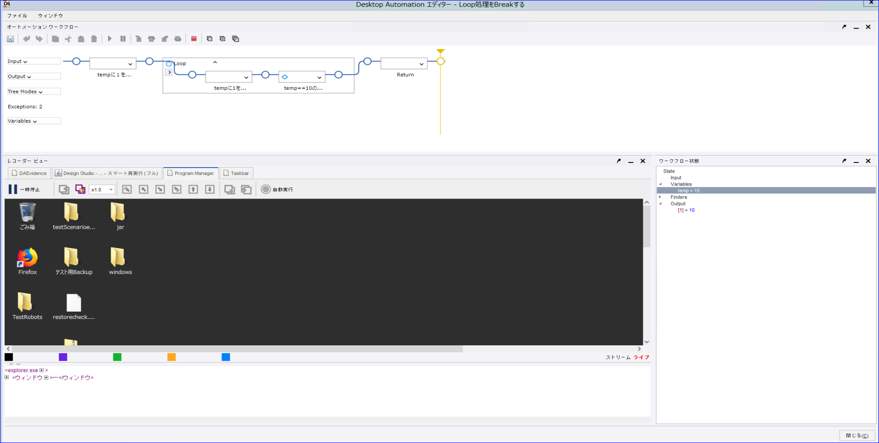

Alt + F12

